상품제안서
에르메스 H24 에르브 비브 오드 퍼퓸 기프트 2종 세트 | 상품코드: S48244

 |  | 02-713-8555 | www.synergygift.co.kr
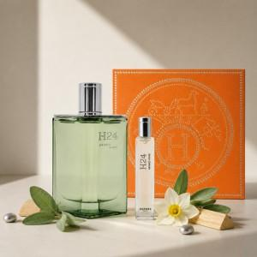 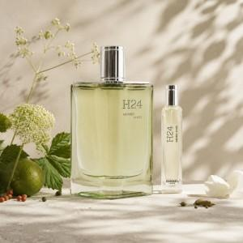

【상세/제작정보】 | H24 에르브 비브 오 드 퍼퓸 100ml H24 에르브 비브 오 드 퍼퓸 15ml

【인쇄/포장옵션】 | / 에르메스쇼핑백

【공급단가】 | 수량
*VAT별도 | 단가

【상품 URL】 | https://www.synergygift.co.kr:443/src/goods_detail.php?gdno=48244

